Frequencies
Символ | Частота
 | 0.20049163619
0 | 0.060255410996
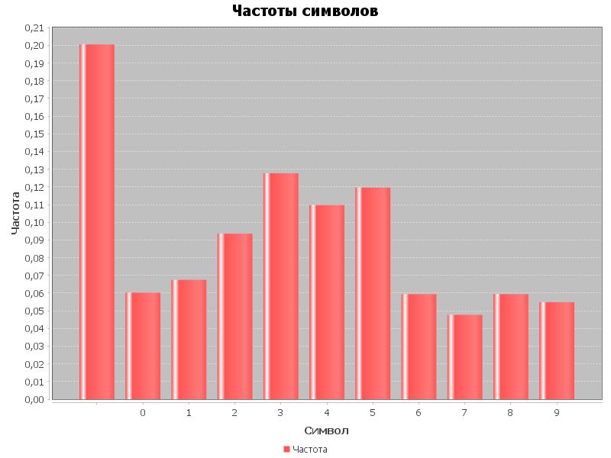
1 | 0.067450086936
2 | 0.093530787217
3 | 0.12770549793
4 | 0.10971880808
5 | 0.1196114875
6 | 0.059356076503
7 | 0.047664728101
8 | 0.059356076503
9 | 0.054859404041

